workflow
Konsep dan Fitur

Section | Feature
Log in page | Log in menggunakan username dan password + ada 2 akses buat log in: - sebagai petugas - sebagai admin | 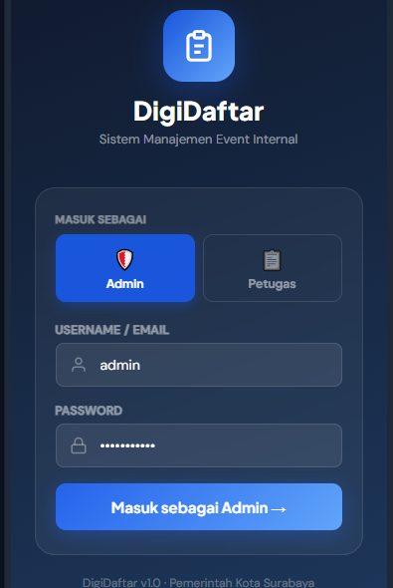
PETUGAS
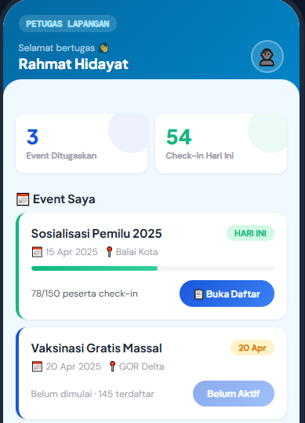
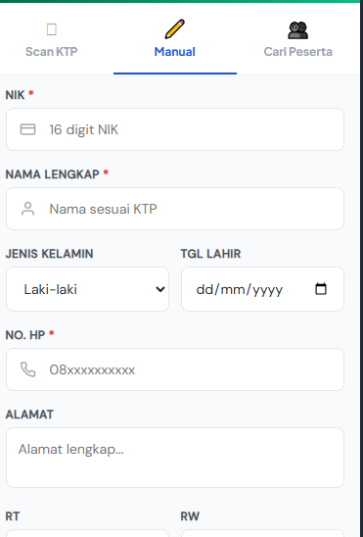
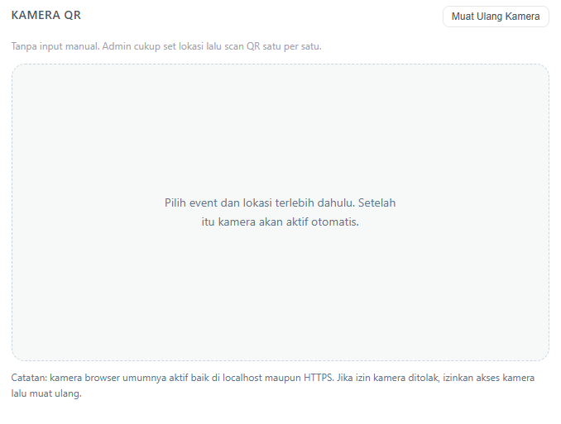
Halaman Petugas | - Paling atas ada nama Petugas, Jabatan dan Daerahnya mana (Kabupaten), lalu ada tombol sign out - Ada daftar event yang aktif, petugas harus pilih event dulu untuk bisa akses halaman scan - Preview Event mengikuti pada halaman Admin, cuma tidak ada tombol edit
Halaman Scan | Jika sistem registrasi on the spot: - ada scan KTP - ada section untuk semua data ktp (bisa terisi otomatis saat ktp di scan) - ada section kontak: nomor hp dan email - ada section keterangan (digunakan buat tagging audience) klik buat submit absen (ada notif berhasil), jika sudah maka akan kembali ke halaman scan kosong
 | Jika sistem RSVP (peserta regis sendiri di awal) : - ada scan barcode (ada notif jika berhasil) - jika gagal, maka ada tombol buat input data on the spot
ADMIN
Admin | Setelah masuk, nanti akan ada menu untuk: 1. Dashboard 2. Event 3. Petugas 4. Peserta 5. Pemetaan 6. Pengaturan (if any)
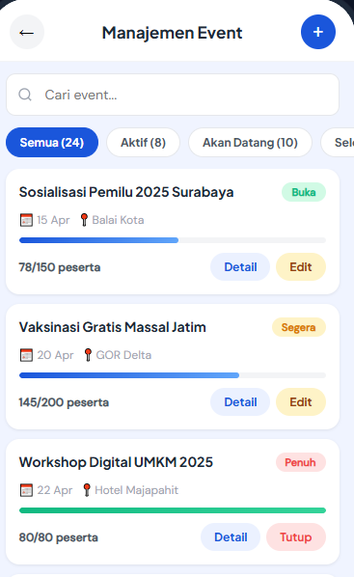
Halaman: Event
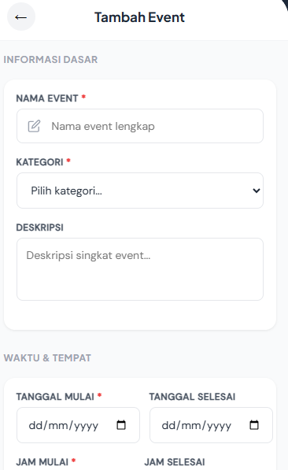
Preview | Langsung preview tab: - semua event - event aktif - selesai defaultnya tampilkan semua event
Menu | Tombol paling atas ada: - Buat event - Bar pencarian event (nama event, ada filter waktu, filter jenis event)
Menu Buat Event | - nama - Jenis - deskripsi - tanggal - waktu - lokasi - target peserta - RSVP atau tidak
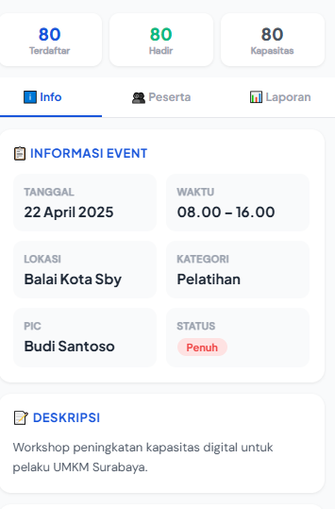
Preview List Event | Preview Event: - Judul Event - Ketagori Event - Tanggal - Lokasi - Peserta (jumlah peserta + target peserta) - Edit - status event: aktif, selesai
Jika pada preview list event di klik EDIT, maka akan menuju halaman ini | 1. Informasi event (judul, kategori, tanggal, lokasi) 2. Kehadiran (kapasitas, terdaftar, hadir, prosentase kehadiran, terdaftar ==> jika sistemnya rsvp) 3. Ada menu Peserta, jika di klik akan memperlihatkan data peserta yang hadir siapa saja 4. Ada menu unduh laporan (jadi custom excel yang intinya menampilkan informasi event, kehadiran, dan siapa saja peserta yang hadir)
Sistem RSVP | Ketika event dibuat sistem RSVP, maka otomatis akan generate link custom untuk bisa disebar di invitation. Nah pada halaman rsvp peserta tersebut tampilannya harus ada: - detail event - data diri mereka (scan ktp), nomor hp, email setelah submit, mereka bisa mendapatkan notifikasi di email terkait konfirmasi pendaftaran + QR code buat registrasi hari H
Halaman: Petugas
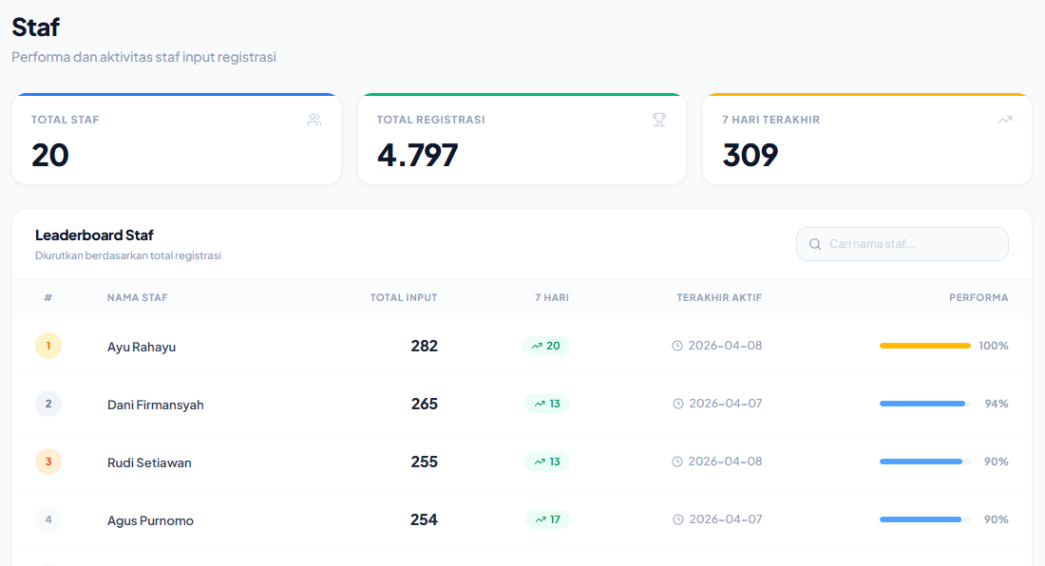
Preview | 1. Paling atas ada ringkasan: - Total Petugas - Total Peserta - Total Event 2. Lalu ada Menu Kelola Petugas 3. Tampilkan leaderboard petugas yang berisi: - ranking (inputan terbanyak) - nama + jabatan + kabupaten - Total input - total event 4. Ada tombol buat export data performa petugas ini
Kelola Petugas | Ini section untuk mengelola siapa saja petugas yang bisa melakukan input serta memuat profil mereka. Setidaknya ada: - menu tambah petugas - daftar petugas dan profilnya (bisa ada tombol delete petugas) - bisa filter berdasarkan wilayah/kabupaten
Profil Petugas | - Nama - Wilayah - Jabatan - nomor HP - Jumlah input - jumlah event
Jika ingin menambahkan petugas perlu input data | - Nama - Wilayah - Jabatan - nomor HP - username + password - catatan
Halaman: Peserta
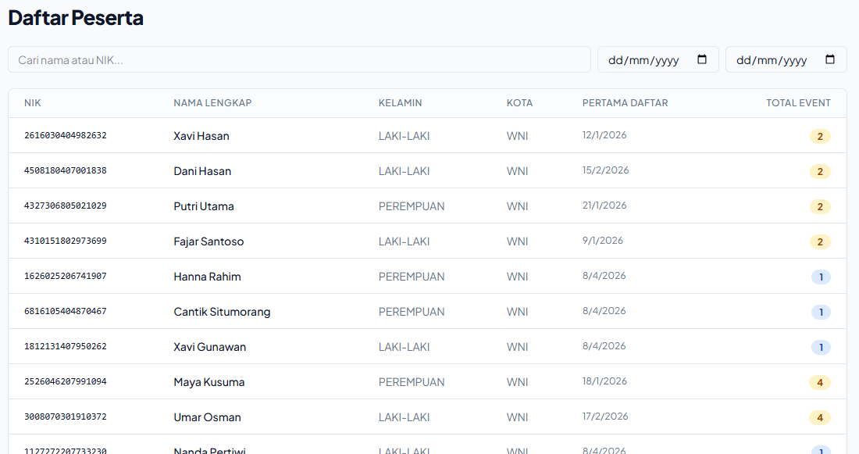
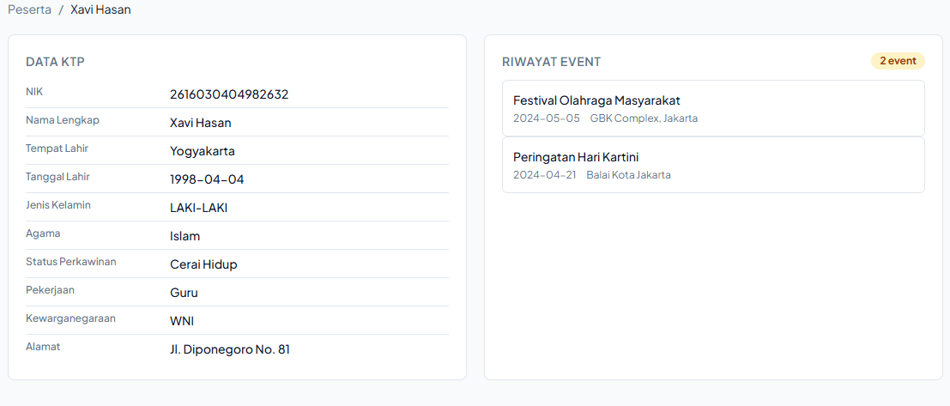
Fitur | - cari NIK atau nama (ini maunya bisa mengarah juga ke profesi, tagging, dsb) - filter wilayah (kabupaten, kecamatan, desa) - filter jenis kelamin - filter profesi - download data peserta
Ada Daftar Nama Peserta (database) | - NIK - Nama Lengkap - Jenis Kelamin - Domisili (kabupaten, kecamatan, desa) - Jumlah Event NIK, Nama, Jumlah Event itu bisa di klik ke halaman Profil Peserta
Profil Peserta | - data lengkap KTP - scan KTP - Daftar event yang pernah dia ikuti (nama event, tanggal, lokasi)
Halaman: Pemetaan
Preview | Ringkasan - Jumlah Desa - Desa yang pernah ada eventnya - Prosentase
 | Ingin ada informasi per kabupaten yang menjelaskan: - jumlah desa - jumlah desa yang belum ada kegiatan - jumlah kecamatan - jumlah kecamatan yang belum ada kegiatan
Daftar Desa | - nama desa - kecamatan - kabupaten - total input - total event Desanya bisa di klik buat lihat profilnya
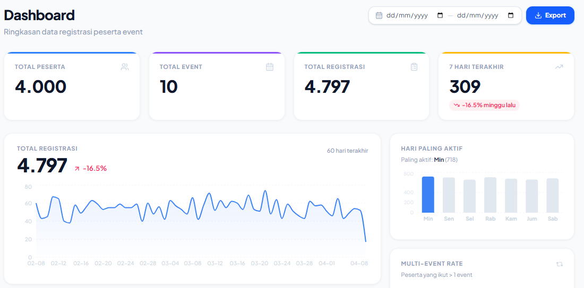
Profil Desa | - nama desa - kecamatan - kabupaten - total input - daftar event
Halaman: Dashboard
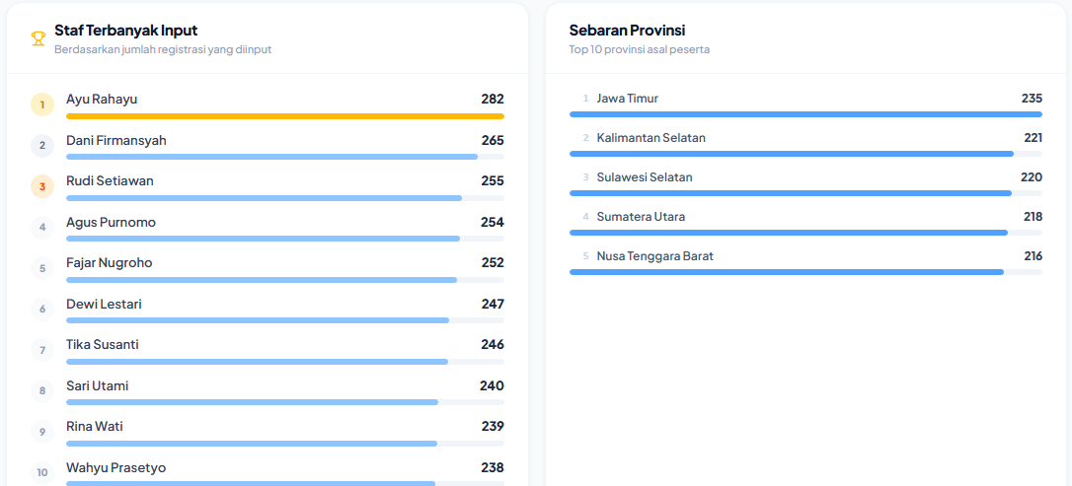
Preview | Ringkasan - total input/peserta - total event - total desa dikunjungi Sebaran Peserta - dibuat berdasarkan kabupaten Profil Peserta - Jenis Kelamin - Usia Leaderboard - 5 Program dengan peserta terbanyak - 5 petugas dengan input terbanyak
Fitur | - Filter (rentang waktu, jenis kegiatan, wilayah dari kabupaten sampe desa) ==> kalau filter diubah, maka data di dashboard akan berubah sesuai filternya - Export data
 | Setiap angka di ringkasan bisa di klik dan mengarah ke: - Peserta ==> halaman peserta - Event ==> event - desa ==> pemetaan

